吊牌吊粒
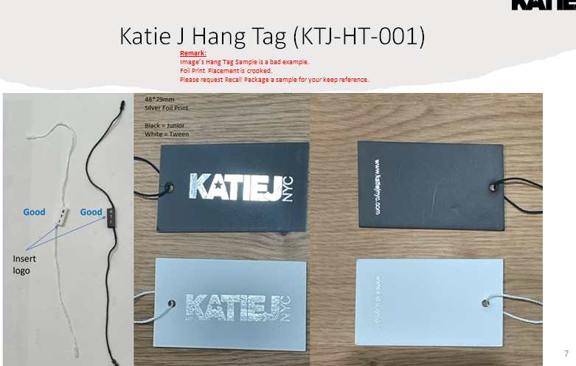
吊牌吊粒订购信息
 | 订单号：
 | PO51156/51076/51077/51078/51122/51123

 |  | 订单数 | 实际订购数

 | 白色挂牌： | 495 | 525
 | 白色挂绳： | 495 | 525

 | 2024.8.2

 | 实达开票数量开365个吊牌 吊粒

主标
型号： | KTJ-WL-003 | 图片： | 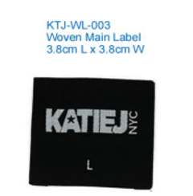

 |  |  |  | 实达 | 尺寸： | 下单数量：
 |  |  |  |  | XSM | 9
 |  |  |  |  | SM | 141
 |  |  |  |  | MD | 153
 |  |  |  |  | LG | 153
 |  |  |  |  | XLG | 134
主标下单明细 日期：2024.8.2

洗标
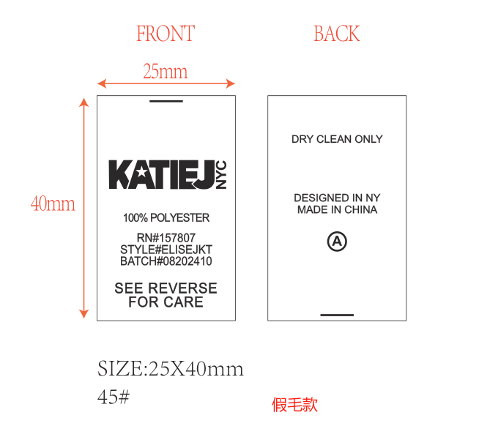

2024.8.5号客户已批 下单数量：375个

 | 实达

